ZCS_GOJI_TYPE_INFO
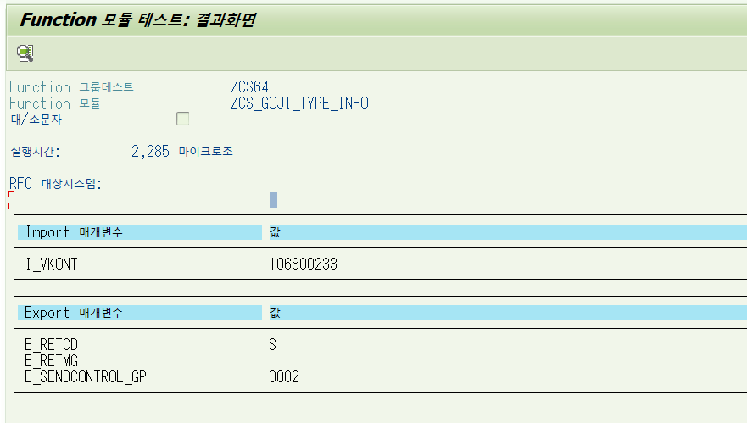
Function Call No | SAP_F_005
RFC Function 명 | ZCS_GOJI_TYPE_INFO
Function 설명 | 고지서상의 고객번호 또는 납부자번호를 입력하면, 고객의 현재 상태의 고지 송달구분을 숫자코드로 반환합니다.

INPUT
변수명 | TYPE | 설명 | 필수여부
I_VKONT | CHAR(9) | 고객번호 또는 납부자번호 고객 번호를 나타내는 문자열로 필수 입력값입니다. | Y

OUTPUT
변수명 | TYPE | 설명 | 비고
E_SENDCONTROL_GP | CHAR(4) | 고지 송달구분 | * 송달구분 코드 기준 0001 우편 송달 (지역본부) 0002 고객센터 송달 0003 이메일 송달 0004 모바일 송달 0005 LMS 송달 0006 카카오알림톡 송달 0007 카카오청구서 송달 0008 농협스마트고지 송달 0011 신한스마트고지 송달
E_RETCD | CHAR(1) | 리턴코드(S:성공, E:에러)
E_RETMG | CHAR(255) | 리턴메세지

예외처리
I_VKONT 가 빈 문자열이거나 유효하지 않은 경우 ValueError 발생.

예시

ZPM_USERSAFE_03_AI
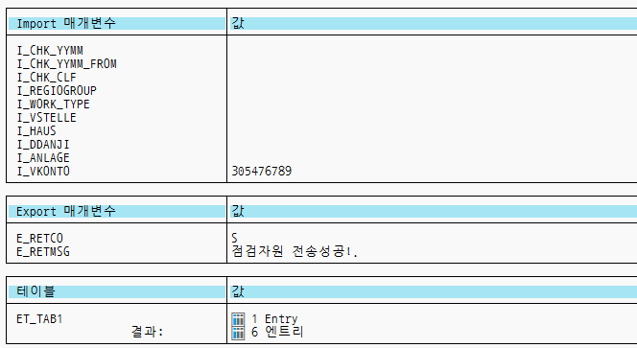
Function Call No | SAP_F_006
RFC Function 명 | ZPM_USERSAFE_03_AI
Function 설명 | 고객 안전점검 이력 조회 고객번호 또는 납부자번호(VKONTO)를 받아서 고객번호별 안전점검 결과 이력 조회 (3개년)안전점검 이력 조회해서 테이블 형태로 반환

INPUT
변수명 | TYPE | 설명 | 필수여부
I_CHK_YYMM | CHAR6 | 점검년월(From받으면 To됨)
I_CHK_YYMM_FROM | CHAR6 | 점검년월(From)
I_CHK_CLF | ZEPM_CHK_CLF | 점검자료구분
I_REGIOGROUP | REGIOGROUP | 고객센터
I_WORK_TYPE | CHAR1 | 점검구분
I_VSTELLE | CHAR10 | 소비처번호
I_HAUS | CHAR30 | 공급처코드
I_DDANJI | CHAR30 | 동단지코드
I_ANLAGE | CHAR10 | 설치번호
I_VKONTO | VKONT_KK | 고객번호 또는 납부자번호(계약 계정 번호) 고객 번호를 나타내는 문자열로 필수 입력값입니다. | Y

OUTPUT
변수명 | TYPE | 설명 | 비고
CHK_YYMM | CHAR(6) | 점검년월 | 테이블 ET_TAB1
SCR_CHK_CLF | CHAR(1) | 점검구분
CHK_CLF | CHAR(1) | 점검자료구분
DDANJI | CHAR(30) | 동단지코드
HAUS | CHAR(30) | 공급처코드
VSTELLE | CHAR(10) | 소비처번호
ANLAGE | CHAR(10) | UI번호
REGIOGROUP | CHAR(4) | 담당 고객센터
ZZSTATUS | CHAR(1) | UI 설치상태
BEF_CHK_DAT | DATS(8) | 전회점검일
BEF_CHKER_NO | CHAR(12) | 전회점검원ID
BEF_FITN_YN | CHAR(2) | 전회점검결과
SPCFS_YN | CHAR(1) | 특정세대여부
FC_INST_YN | CHAR(1) | 휴즈콕설치여부
GALM_INST_YN | CHAR(1) | 검지부설치여부
GCB_INST_YN | CHAR(1) | 차단부설치여부
CO_INST_YN | CHAR(1) | CO검지부설치여부
MICOM_INST_YN | CHAR(1) | 마이콤메타설치여부
FITN_YN | CHAR(2) | 점검결과
SCHKER_NO | CHAR(12) | 점검원 ID
UCHK_RSN | CHAR(1) | 미점검사유
SCR_MGR_NO | CHAR(30) | 확인자
SCR_MGR_CLF | CHAR(2) | 확인자관계구분
CHK_YN | CHAR(1) | 점검 여부
RECHK_DATE | DATS(8) | 재검사일
UNFITN_ETC_RSN | CHAR(100) | 부적합사유
CHK_DAT | DATS(8) | 점검일
UPDATE_YN | CHAR(1) | 마감여부
DN_DATE | DATS(8) | 수신일자
UP_DATE | DATS(8) | 송신일자
AKLASSE | CHAR(4) | 가스용도
LIMIT_TIME | CHAR(1) | 최소점검제한시간
UP_MTHD | CHAR(1) | 업로드 송신방식(1.web)
DN_MTHD | CHAR(1) | 다운로드 송신방식(1.web)
BEF_UNFITN_RESC | CHAR(20) | 이전 부적합 점검자원 구분
SCR_TEL_NO | CHAR(20) | 확인자 전화번호
EDIT_DAT | DATS(8) | 레코드 생성일
EDIT_EMP_COD | CHAR(12) | 오브젝트 생성자 이름
MODF_DAT | DATS(8) | 변경일
MODF_EMP_COD | CHAR(12) | 오브젝트 변경자 이름
CHK_GRD_COD | CHAR(2) | 안전점검 등급
UNFITN_GRD | CHAR(2) | 부적합 등급
MNG_GRD_COD | CHAR(2) | 고객관리 등급
ANLART | CHAR(4) | 설치유형
ZZFSUPDATE | DATS(8) | 최초공급지시일
ZZVALVE_STATUS | CHAR(2) | 잠금장치여부
ZZMONTH_USE | NUMC(17) | 월사용예정량
TRS_FLAG | CHAR(1) | XI 전송여부
CMPLT_CHK | CHAR(1) | 완성검사 여부
BATCH_CHK | CHAR(1) | 정기검사여부
VISIT_TIME_EN | CHAR(6) | 점검완료시간
FUSECOCK_CHK | CHAR(1) | 휴즈콕설치여부
E_RETCO | CHAR(1) | 리턴코드(S:성공, E:오류)
E_RETMSG | CHAR(1) | 리턴메세지
E_SIGN | STRING | [PDA] SIGN STRING

예외처리
I_VKONT 가 빈 문자열이거나 유효하지 않은 경우 Error 발생.

예시

ZPM_USERSAFE_02_4_AI
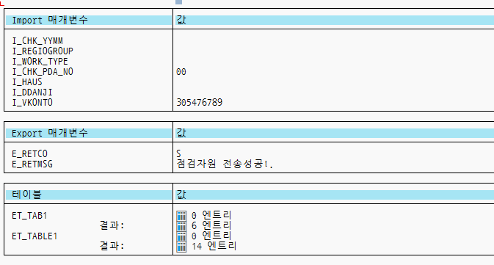
Function Call No | SAP_F_007
RFC Function 명 | ZPM_USERSAFE_02_4_AI
Function 설명 | 고객 안전점검 예약 현황 고객번호 또는 납부자번호(VKONTO)를 받아서 고객번호별 안전점검 예약 접수 내역 조회 (3개년)고객번호별 안전점검 예약 접수 내역 조회해서 테이블 형태로 반환

INPUT
변수명 | TYPE | 설명 | 필수여부
I_CHK_YYMM | CHAR6 | 점검년월
I_REGIOGROUP | REGIOGROUP | 고객센터
I_WORK_TYPE | CHAR1 | 점검구분
I_CHK_PDA_NO | NUM2 | PDA번호
I_HAUS | CHAR30 | 공급처번호
I_DDANJI | CHAR30 | 동단지번호
I_VKONTO | VKONT_KK | 고객번호 또는 납부자번호(계약 계정 번호) 고객 번호를 나타내는 문자열로 필수 입력값입니다. | Y

OUTPUT
변수명 | TYPE | 설명 | 비고
CHK_YYMM | CHAR(6) | 점검년월 | 테이블 ET_TAB1
REGIOGROUP | CHAR(4) | 고객센터
DDANJI | CHAR(30) | 동단지코드
HAUS | CHAR(30) | 공급처코드
VSTELLE | CHAR(10) | 소비처번호
HAUS_NUM2 | CHAR(10) | 세대호수
STR_ERG2 | CHAR(40) | 상호
FITN_YN | CHAR(2) | 점검결과
CHK_YN | CHAR(1) | 점검 여부
PR_CUR | NUMC(5) | 점검 소비처 순로
IN_OUT_YN | CHAR(1) | 전월전출여부
CHK_RSV_DAT | CHAR(8) | 당월 점검예약일자
CHK_RSV_CLF | CHAR(2) | 당월 점검 예약구분
CHK_RSV_TIM | CHAR(4) | 당월 점검 예약시각
EDIT_DAT | DATS(8) | 레코드 생성일
EDIT_EMP_COD | CHAR(12) | 오브젝트 생성자 이름
MODF_DAT | DATS(8) | 변경일
MODF_EMP_COD | CHAR(12) | 오브젝트 변경자 이름
EINZDAT | CHAR(8) | 전입일자
AUSZDAT | CHAR(8) | 전출일자
SAF_CRG_NM | CHAR(30) | 안전관리 담당자명
SAF_CRG_LIC | CHAR(50) | 안전관리 담당자 자격
SAF_CRG_TEL | CHAR(14) | 안전관리 담당자 연락처
ENT_DAT | CHAR(8) | 화재보험 가입일자
END_DAT | CHAR(8) | 화재보험 만기일자
INSR_ENT_CLF | CHAR(1) | 화재보험가입구분
INSR_CO | CHAR(2) | 화재보험사
STATUS | CHAR(1) | 접수상태
CHK_PDA_NO | NUMC(2) | PDA 배정번호 추가필드
VISIT_COUNT | NUMC(2) | 방문횟수
NOTICE | CHAR(3) | 특이사항
RET_RSV_DAT | CHAR(8) | 변경예약일
CHK_CLF | CHAR(1) | 점검자료구분
RESP1_NUM | CHAR(1) | 회신구분코드
RESP3_NUM | CHAR(1) | 회신구분코드
RESP5_NUM | CHAR(1) | 회신구분코드
SGNF_CL | CHAR(1) | 특이사항구분 (P:시설, C:고객) | 테이블 ET_TABLE1
SGNF_CLF | CHAR(3) | 특이사항분류
SGNF_NM | CHAR(20) | 특이사항분류명
E_RETCO | CHAR(1) | 리턴코드(S:성공, E:에러)
E_RETMSG | CHAR(255) | 리턴메세지

예외처리
I_VKONT 가 빈 문자열이거나 유효하지 않은 경우 Error 발생.

예시

ZDM_AI_DEVCHG_RSV
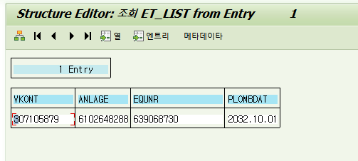
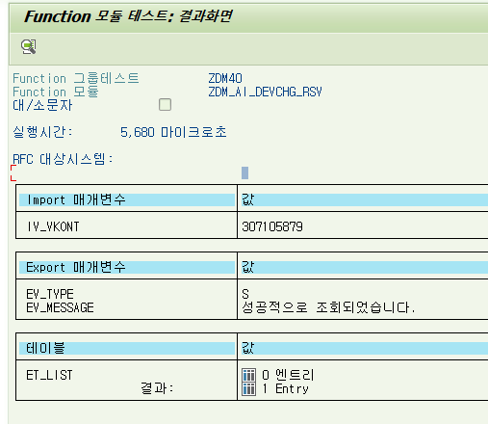
Function Call No | SAP_F_008
RFC Function 명 | ZDM_AI_DEVCHG_RSV
Function 설명 | 납부자번호를 입력받아, 해당 납부자에 현재 시점 할당된 계량기 리스트 및 교체예정일을 테이블 형태로 출력.

※ 해당 Function Call 의 Input 값의 변수명, 타입, 설명(상세), 필수 입력여부등을 표기
INPUT
변수명 | TYPE | 설명 | 필수여부
IV_VKONT | CHAR(12) | 고객번호 또는 납부자번호 고객 번호를 나타내는 문자열로 필수 입력값입니다. | Y

OUTPUT
변수명 | TYPE | 설명 | 비고
EV_TYPE | CHAR(1) | 결과 코드(S : 성공 / E : 실패)
※ 해당 Function Call 의 Output 값의 변수명, 타입, 설명(상세), 비고 등을 표기
EV_MESSAGE | TEXT(100) | 결과 메시지
VKONT | CHAR(12) | 계약 계정 번호 | 테이블(ET_LIST)
ANLAGE | CHAR(10) | 설치
EQUNR | CHAR(18) | 설비 번호
PLOMBDAT | DATS(8) | 교체예정일

※ 해당 Function Call 의 예외처리 조건 및 처리방법 표기
예외처리
IV_VKONT 가 빈 문자열이거나 유효하지 않은 경우 ValueError 발생. 결과테이블 ET_LIST에 값이 없는 경우 "값이 없습니다" 에러 발생.

예시

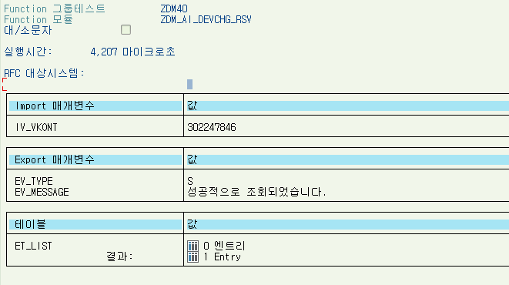

※ 해당 Function Call 의 SAMPLE TEST 결과 Screen Capture

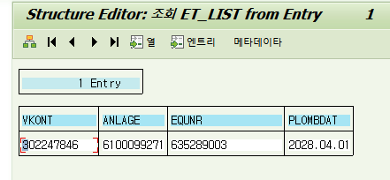

※ 해당 Function Call 의 SAMPLE TEST 결과 Screen Capture

ZCS_GET_SOCIAL_CARE_LIVE_INFO
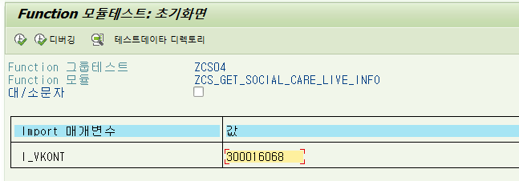
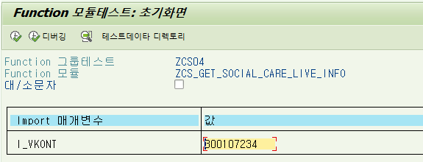
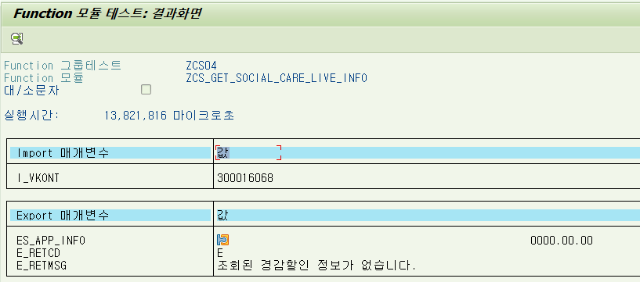
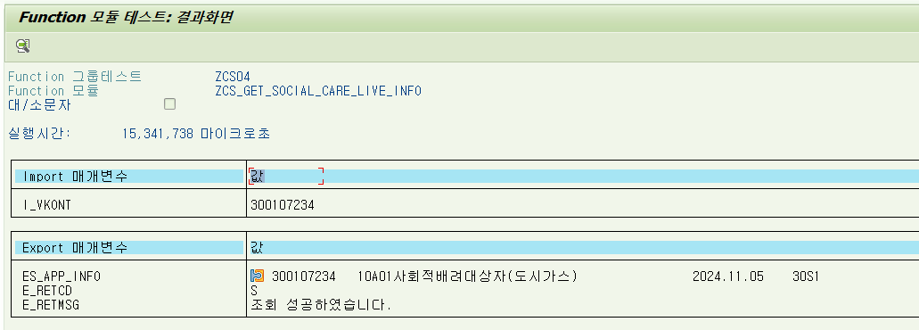
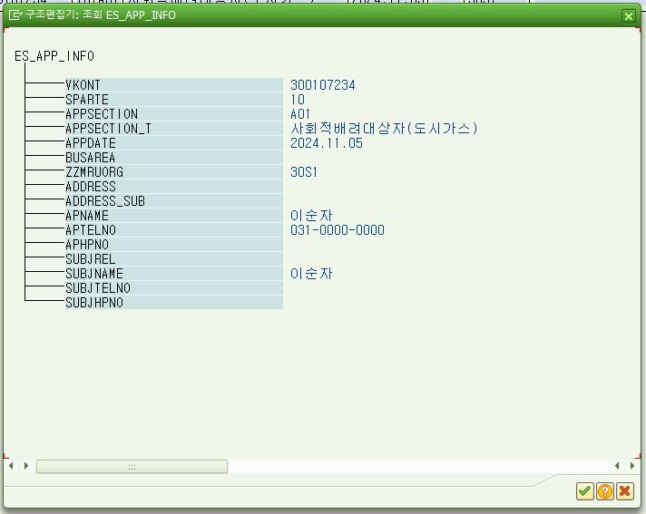
Function Call No | SAP_F_009
RFC Function 명 | ZCS_GET_SOCIAL_CARE_LIVE_INFO
Function 설명 | 고지서상의 고객번호 또는 납부자번호를 입력하고 유효한 경감할인 이력 1건을 구조체 형태로 반환합니다.

INPUT
변수명 | TYPE | 설명 | 필수여부
I_VKONT | CHAR(9) | 고객번호 또는 납부자번호 고객 번호를 나타내는 문자열로 필수 입력값입니다. | Y

OUTPUT
변수명 | TYPE | 설명 | 비고
VKONT | CHAR(12) | 계약 계정 번호 | 구조체 ES_APP_INFO
SPARTE | CHAR(2) | 제품군
APPSECTION | CHAR(3) | 신청구분
APPSECTION_T | CHAR(30) | 신청구분 텍스트
APPDATE | CHAR(8) | 신청일
BUSAREA | CHAR(4) | 사업장
ZZMRUORG | CHAR(8) | 고객센터
ADDRESS | CHAR(80) | 주소
ADDRESS_SUB | CHAR(80) | 주소
APNAME | CHAR(20) | 신청인 성명
APTELNO | CHAR(13) | 신청인 전화번호
APHPNO | CHAR(13) | 신청인 휴대폰 번호
SUBJREL | CHAR(20) | 대상자(시설)와 관계
SUBJNAME | CHAR(20) | 대상자(시설장) 성명
SUBJTELNO | CHAR(13) | 대상자(시설장) 전화번호
SUBJHPNO | CHAR(13) | 대상자(시설장) 휴대폰번호
E_RETCD | CHAR(1) | 리턴코드(S:성공, E:에러)
E_RETMG | CHAR(255) | 리턴메세지

예외처리
I_VKONT 가 빈 문자열이거나 유효하지 않은 경우 ValueError 발생.

예시

ZCS_GET_PAYMENT_METHOD
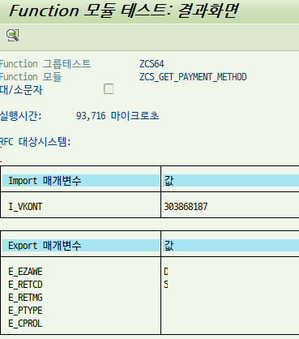
Function Call No | SAP_F_010
RFC Function 명 | ZCS_GET_PAYMENT_METHOD
Function 설명 | 고객번호 또는 납부자번호를 입력하고 현재 고객의 납부정보를 테이블 형태로 반환합니다.

INPUT
변수명 | TYPE | 설명 | 필수여부
I_VKONT | CHAR(12) | 고객번호 또는 납부자번호 고객 번호를 나타내는 문자열로 필수 입력값입니다. | N

OUTPUT
변수명 | TYPE | 설명 | 비고
E_EZAWE | CHAR(1) | 입금 방법 (D:은행 자동이체, K:카드 자동이체, P:카카오 자동이체)
E_RETCD | CHAR(1) | 리턴코드
E_RETMG | CHAR(255) | 리턴메세지
E_PTYPE | CHAR(10) | 상태값
E_CPROL | CHAR(10) | 업무구분

예외처리

예시

ZCS_GET_AS_INFO
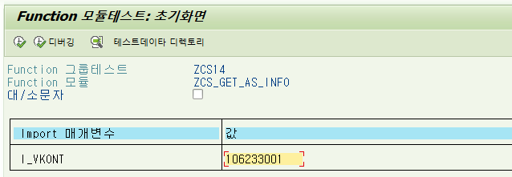
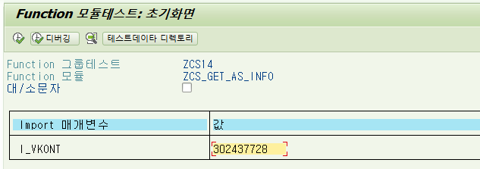
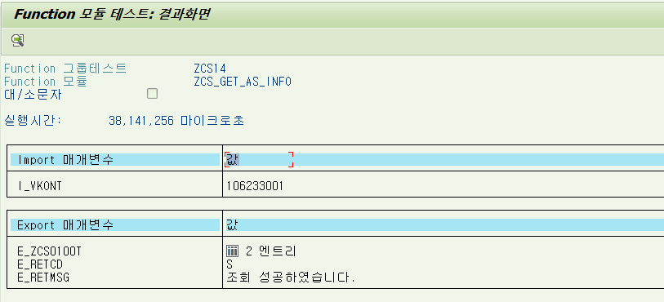
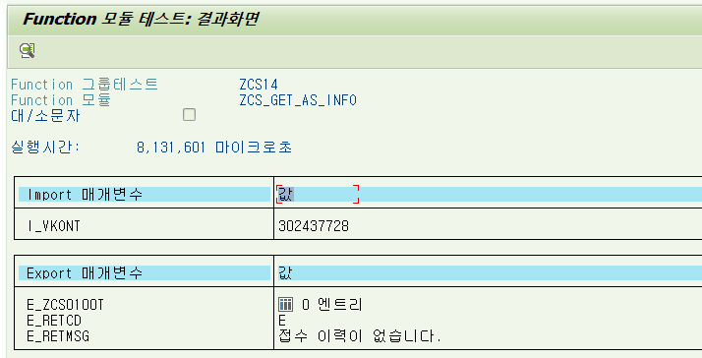
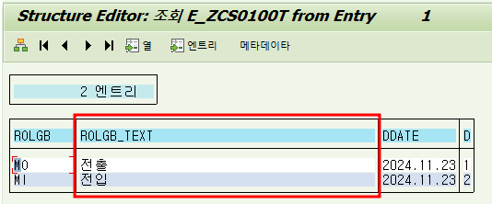
Function Call No | SAP_F_012
RFC Function 명 | ZCS_GET_AS_INFO
Function 설명 | 고지서상의 고객번호 또는 납부자번호를 입력하고 전출/전입/서비스 접수현황(완료 건 제외)을 테이블 형태로 반환합니다.

INPUT
변수명 | TYPE | 설명 | 필수여부
I_VKONT | CHAR(9) | 고객번호 또는 납부자번호 고객 번호를 나타내는 문자열로 필수 입력값입니다. | Y

OUTPUT
변수명 | TYPE | 설명 | 비고
ROLGB | CHAR(8) | 업무구분 | 테이블 E_ZCS0100T
ROLGB_TEXT | CHAR(40) | 업무구분 텍스트
DDATE | CHAR(8) | 배정일자
DTIME | CHAR(1) | 배정시간(1-오전, 2-오후)
E_RETCD | CHAR(1) | 리턴코드(S:성공, E:에러)
E_RETMG | CHAR(255) | 리턴메세지

예외처리
I_VKONT 가 빈 문자열이거나 유효하지 않은 경우 ValueError 발생.

예시

참고 Function Call 명세서 양식
Function Call No | ※ Function Call 리스트의 번호를 기재
RFC Function 명 | ※ SAP RFC 명칭을 기재
Function 설명 | ※ 해당 Function의 기능 및 반환 결과등을 가급적 상세히 기술

※ 해당 Function Call 의 Input 값의 변수명, 타입, 설명(상세), 필수 입력여부등을 표기
INPUT
변수명 | TYPE | 설명 | 필수여부
I_VKONT | CHAR(9) | 고객번호 또는 납부자번호 고객 번호를 나타내는 문자열로 필수 입력값입니다. | Y
I_GUBUN | CHAR(1) | 조회하려는 개월 수를 나타내는 정수형 값입니다. 최소 1 이상의 값을 받아야 하며, 이 값에 따라 최근 몇개월 동안의 요금 고지 내역을 반환합니다. 개월수구분(1:3개월,2:6개월,3:12개월,4:1개월,5:24개월) | Y (default "1"로 세팅)

OUTPUT
변수명 | TYPE | 설명 | 비고
BILLING_PERIOD | CHAR(6) | 고지년월 (YYYYMM) | 테이블
BETRW_TOT | CHAR(20) | 고지금액
DFAMT | CHAR(20) | 미납금액
FAEDN | CHAR(8) | 납부마감일
ZWSTNDAB | CHAR(36) | 전월지침(㎥)
ZUSTZAHL | CHAR(36) | 당월지침(㎥)
※ 해당 Function Call 의 Output 값의 변수명, 타입, 설명(상세), 비고 등을 표기
BETRW_GI | CHAR(20) | 기본요금
BETRW_GA | CHAR(20) | 사용요금
BETRW_DC | CHAR(20) | 경감금액
ZRESERVE_AMT | CHAR(20) | 계량기교체비
SBETW | CHAR(20) | 부가세
BETRW_D | CHAR(20) | 가산금
BETRW_JS | CHAR(20) | 정산금액
BETRW_RO | CHAR(20) | 원단위절사
BETRW_SS | CHAR(20) | 재공급수수료
E_RETCD | CHAR(1) | 리턴코드(S:성공, E:에러)
E_RETMG | CHAR(255) | 리턴메세지

※ 해당 Function Call 의 예외처리 조건 및 처리방법 표기
예외처리
I_VKONT 가 빈 문자열이거나 유효하지 않은 경우 ValueError 발생.

예시

※ 해당 Function Call 의 SAMPLE TEST 결과 Screen Capture

※ 해당 Function Call 의 SAMPLE TEST 결과 Screen Capture

